2.Pivot VC
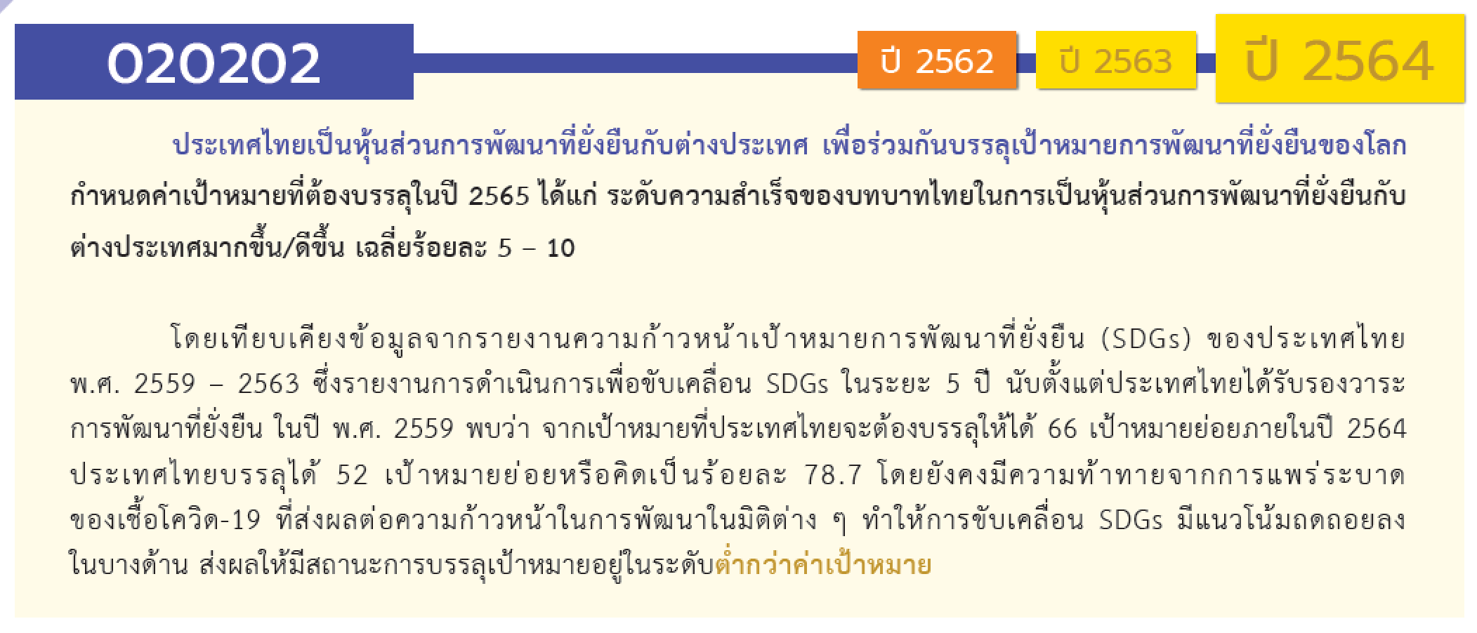
องค์ประกอบ/ปัจจัย | ปีงบประมาณ
 | 2556 | 2558 | 2559 | 2560 | 2561 | 2562 | 2563 | 2564 | 2565 | 2566 | (blank) | รวมจำนวนโครงการทั้งหมด
020202V01 |  |  |  |  |  |  | 5 | 13 | 9 |  |  | 27
020202F0101 |  |  |  |  |  |  | 4 | 10 | 1 |  |  | 15
020202F0102 |  |  |  |  |  |  | 1 | 3 | 8 |  |  | 12
020202V02 |  |  |  |  |  |  | 6 | 5 | 2 | 1 |  | 14
020202F0201 |  |  |  |  |  |  | 1 | 2 | 2 | 1 |  | 6
020202F0202 |  |  |  |  |  |  | 3 | 1 |  |  |  | 4
020202F0203 |  |  |  |  |  |  | 2 | 2 |  |  |  | 4
020202F0204
020202V03 | 2 | 2 | 4 | 3 | 19 | 31 | 58 | 104 | 96 |  |  | 319
020202F0301 | 2 | 2 | 4 | 3 | 11 | 23 | 24 | 57 | 55 |  |  | 181
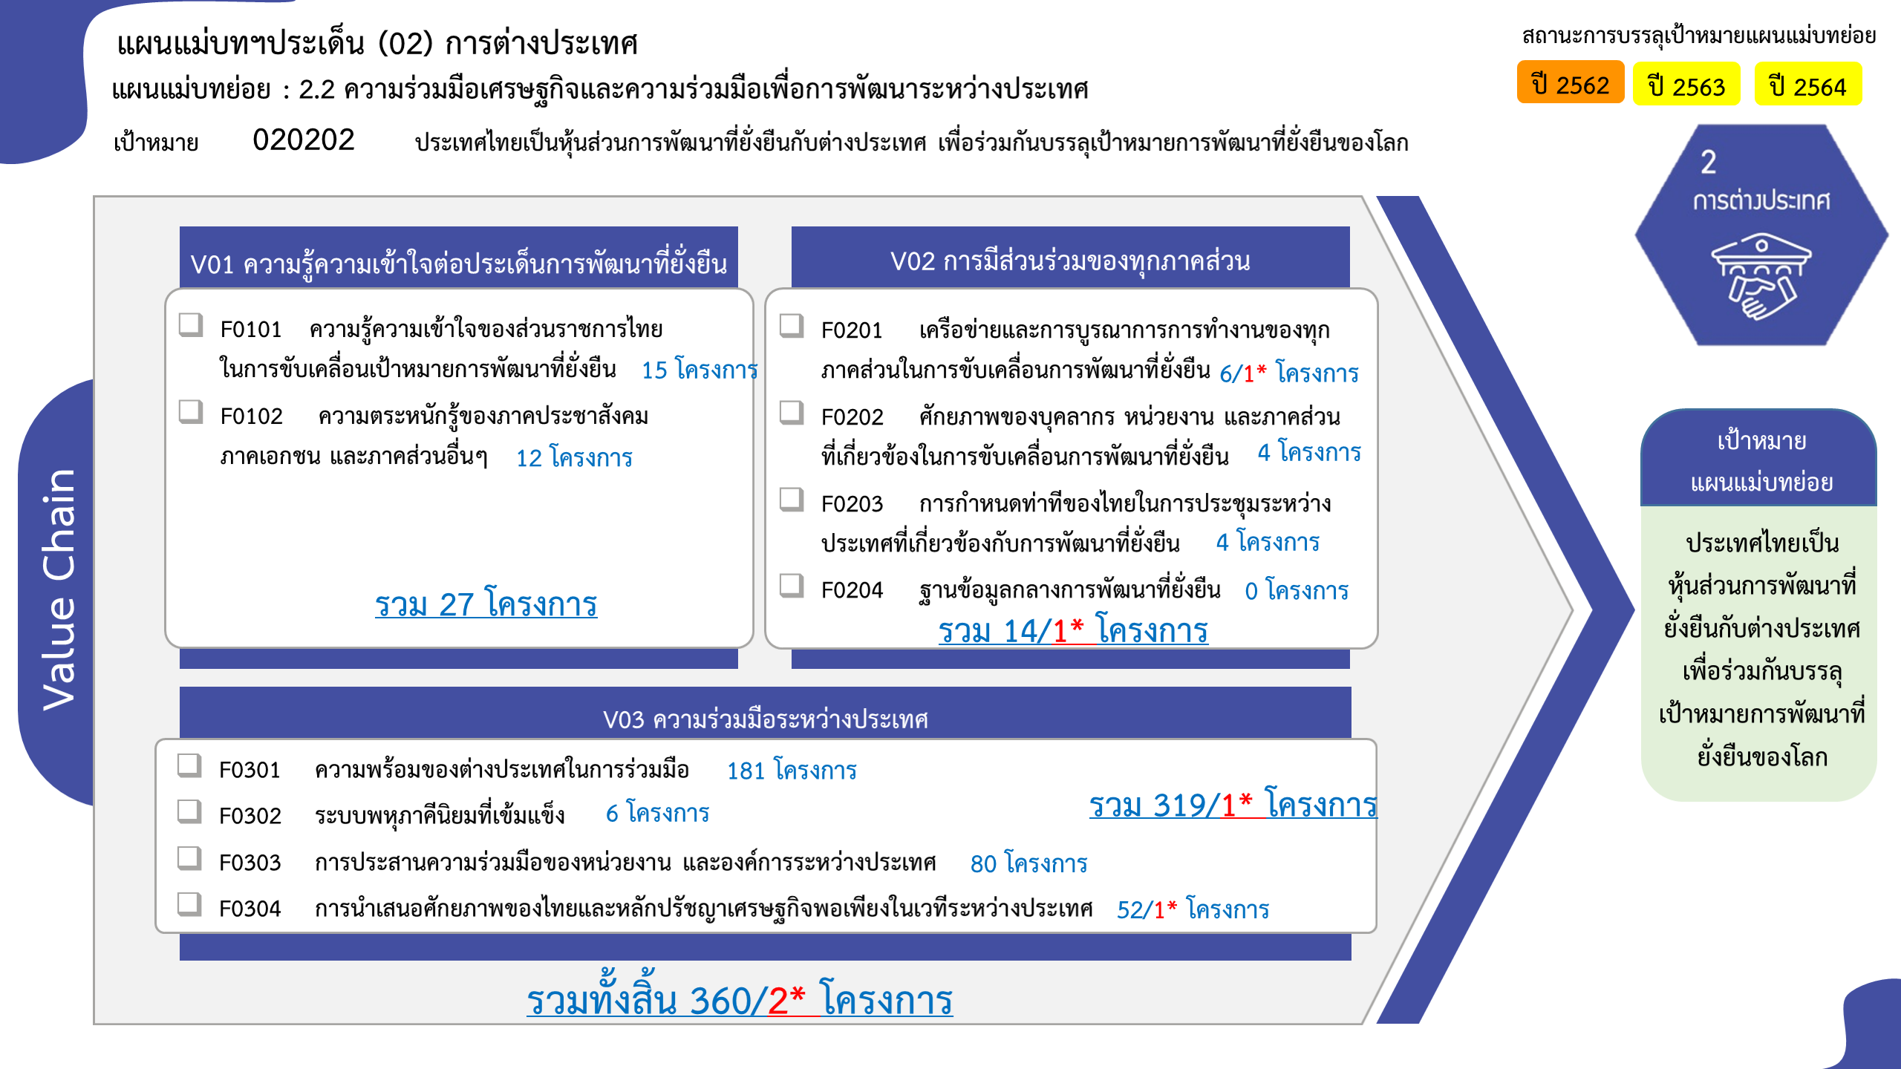
020202F0302 |  |  |  |  |  | 1 |  | 5 |  |  |  | 6
020202F0303 |  |  |  |  | 2 | 3 | 17 | 34 | 24 |  |  | 80
020202F0304 |  |  |  |  | 6 | 4 | 17 | 8 | 17 |  |  | 52
รวมจำนวนโครงการทั้งหมด | 2 | 2 | 4 | 3 | 19 | 31 | 69 | 122 | 107 | 1 |  | 360

 |  |  |  |  |  |  |  |  |  |  |  |  | หมายเหตุ: n* หมายถึง โครงการเพื่อขับเคลื่อนการบรรลุเป้าหมายตามยุทธศาสตร์ชาติ ประจำปีงบประมาณ พ.ศ. 2566
โครงการที่ไม่สอดคล้องกับองค์ประกอบและปัจจัยใดของเป้าหมายแผนแม่บทย่อย จำนวน 0 โครงการ

4.รวม
โครงการที่ปรากฎเป็นโครงการที่ผ่านการอนุมัติจากผู้บริหาร (M7) ของหน่วยงานเท่านั้น (ข้อมูล ณ เดือนมีนาคม 2565)
โครงการภายใต้เป้าหมายแผนแม่บทย่อย: 020202 ประเทศไทยเป็นหุ้นส่วนการพัฒนาที่ยั่งยืนกับต่างประเทศ เพื่อร่วมกันบรรลุเป้าหมายการพัฒนาที่ยั่งยืนของโลก
กรุณา Log in เข้าระบบ eMENSCR ก่อนดำเนินการ Click ที่ link โครงการนั้น ๆ
หมายเหตุ : หากไม่ Login จะไม่สามารถดูรายละเอียดโครงการได้

ชื่อโครงการ / การดำเนินงาน | ปีงบประมาณ | วันที่เริ่มต้นโครงการ | วันที่สิ้นสุดโครงการ | หน่วยงานระดับกองหรือเทียบเท่า | หน่วยงานระดับกรมหรือเทียบเท่า | หน่วยงานระดับกระทรวงหรือเทียบเท่า | ประเภทโครงการ | องค์ประกอบ | ปัจจัย
โครงการพัฒนาโรงพยาบาลเมืองโพนโฮง แขวงเวียงจันทน์ สปป. ลาว (ส่วนให้ฯ 1) | 2556 | สิงหาคม 2556 | ธันวาคม 2563 | ภารกิจให้ความร่วมมือเพื่อการพัฒนากับต่างประเทศ | กรมความร่วมมือระหว่างประเทศ | กระทรวงการต่างประเทศ |  | 020202V03 | 020202F0301
โครงการพัฒนาโรงพยาบาลเมืองโพนโฮง แขวงเวียงจันทน์ สปป. ลาว (ส่วนให้ฯ 1) (ปีงบประมาณ 2564) | 2556 | สิงหาคม 2556 | ธันวาคม 2563 | ภารกิจให้ความร่วมมือเพื่อการพัฒนากับต่างประเทศ | กรมความร่วมมือระหว่างประเทศ | กระทรวงการต่างประเทศ |  | 020202V03 | 020202F0301
โครงการพระราชทานความช่วยเหลือแก่ราชอาณาจักรกัมพูชา ตามพระราชดำริสมเด็จพระกนิษฐาธิราชเจ้า กรมสมเด็จพระเทพรัตนราชสุดา ฯ สยามบรมราชกุมารี (ด้านสาธารณสุข) (ส่วนให้ฯ 1) | 2558 | กันยายน 2558 | กันยายน 2563 | ภารกิจให้ความร่วมมือเพื่อการพัฒนากับต่างประเทศ | กรมความร่วมมือระหว่างประเทศ | กระทรวงการต่างประเทศ |  | 020202V03 | 020202F0301
โครงการพระราชทานความช่วยเหลือแก่ราชอาณาจักรกัมพูชา ตามพระราชดำริสมเด็จพระกนิษฐาธิราชเจ้า กรมสมเด็จพระเทพรัตนราชสุดา ฯ สยามบรมราชกุมารี (ด้านสาธารณสุข) (ส่วนให้ฯ 1) ปีงบประมาณ 2564 | 2558 | กันยายน 2558 | กันยายน 2564 | ภารกิจให้ความร่วมมือเพื่อการพัฒนากับต่างประเทศ | กรมความร่วมมือระหว่างประเทศ | กระทรวงการต่างประเทศ |  | 020202V03 | 020202F0301
โครงการพระราชทานความช่วยเหลือแก่ราชอาณาจักรกัมพูชา ด้านการศึกษา ตามพระราชดำริสมเด็จพระกนิษฐาธิราชเจ้า กรมสมเด็จพระเทพรัตนราชสุดา ฯ สยามบรมราชกุมารี (สถาบันเทคโนโลยีกำปงสปือ) (ส่วนให้ฯ 1) | 2559 | กุมภาพันธ์ 2559 | กันยายน 2568 | ภารกิจให้ความร่วมมือเพื่อการพัฒนากับต่างประเทศ | กรมความร่วมมือระหว่างประเทศ | กระทรวงการต่างประเทศ |  | 020202V03 | 020202F0301
โครงการพัฒนาความสามารถด้านการประมงแก่วิทยาลัยกสิกรรมและป่าไม้ แขวงจำปาสัก สปป. ลาว (ส่วนให้ฯ 1) | 2559 | พฤษภาคม 2559 | ธันวาคม 2564 | ภารกิจให้ความร่วมมือเพื่อการพัฒนากับต่างประเทศ | กรมความร่วมมือระหว่างประเทศ | กระทรวงการต่างประเทศ |  | 020202V03 | 020202F0301
โครงการความร่วมมือไทย – ตองกาเพื่อพัฒนาแปลงเกษตรกรรมตาม หลักปรัชญาของเศรษฐกิจพอเพียงในพื้นที่ของสำนักพระราชวังตองกา (the Agricultural Development Cooperation Project based on the Philosophy of Sufficiency Economy Project between the Kingdom of Tonga and the Kingdom of Thailand) (ส่วนให้ฯ ๒) | 2559 | มกราคม 2559 | ธันวาคม 2564 | ภารกิจให้ความร่วมมือเพื่อการพัฒนากับต่างประเทศ | กรมความร่วมมือระหว่างประเทศ | กระทรวงการต่างประเทศ |  | 020202V03 | 020202F0301
โครงการพระราชทานความช่วยเหลือแก่ราชอาณาจักรกัมพูชา ด้านการศึกษา ตามพระราชดำริสมเด็จพระกนิษฐาธิราชเจ้า กรมสมเด็จพระเทพรัตนราชสุดา ฯ สยามบรมราชกุมารี (สถาบันเทคโนโลยีกำปงสปือ) (ส่วนให้ฯ 1) (ปีงบประมาณ 2564) | 2559 | กุมภาพันธ์ 2559 | กันยายน 2568 | ภารกิจให้ความร่วมมือเพื่อการพัฒนากับต่างประเทศ | กรมความร่วมมือระหว่างประเทศ | กระทรวงการต่างประเทศ |  | 020202V03 | 020202F0301
โครงการพัฒนาแผนกฉุกเฉินโรงพยาบาลทวาย สาธารณรัฐแห่งสหภาพเมียนมา (ส่วนให้ฯ 1) | 2560 | กุมภาพันธ์ 2560 | กันยายน 2564 | ภารกิจให้ความร่วมมือเพื่อการพัฒนากับต่างประเทศ | กรมความร่วมมือระหว่างประเทศ | กระทรวงการต่างประเทศ |  | 020202V03 | 020202F0301
โครงการ Project on the Development of Training Programme on Cassava in Border Provinces (Farm and Soil Management) สาขาการเกษตร (ส่วนให้ฯ 2) | 2560 | กรกฎาคม 2560 | ธันวาคม 2564 | ภารกิจให้ความร่วมมือเพื่อการพัฒนากับต่างประเทศ | กรมความร่วมมือระหว่างประเทศ | กระทรวงการต่างประเทศ |  | 020202V03 | 020202F0301
โครงการ Project on The Development of Agricultural Cooperative Business in Cambodia (ส่วนให้ ๒) | 2560 | กันยายน 2560 | ธันวาคม 2564 | ภารกิจให้ความร่วมมือเพื่อการพัฒนากับต่างประเทศ | กรมความร่วมมือระหว่างประเทศ | กระทรวงการต่างประเทศ |  | 020202V03 | 020202F0301
การดำเนินการผลักดันการเจรจาและความร่วมมือระหว่างประเทศ ประจำปีงบประมาณ พ.ศ. 2561 | 2561 | ตุลาคม 2560 | กันยายน 2561 | กองเศรษฐกิจอุตสาหกรรมระหว่างประเทศ | สำนักงานเศรษฐกิจอุตสาหกรรม | กระทรวงอุตสาหกรรม |  | 020202V03 | 020202F0303
โครงการจัดตั้งศูนย์เรียนรู้เพื่อการพัฒนาเกษตรแบบยั่งยืน ตามแนวทางปรัชญาของเศรษฐกิจพอเพียงให้แก่ วิทยาลัยเทคนิค –วิชาชีพ แขวงคำม่วน สปป. ลาว (ส่วนให้ฯ 1) | 2561 | พฤศจิกายน 2560 | กันยายน 2563 | ภารกิจให้ความร่วมมือเพื่อการพัฒนากับต่างประเทศ | กรมความร่วมมือระหว่างประเทศ | กระทรวงการต่างประเทศ |  | 020202V03 | 020202F0301
โครงการความร่วมมือเพื่อการพัฒนาชุมชนต้นแบบอย่างยั่งยืนบนพื้นฐานการประยุกต์ใช้หลักปรัชญาเศรษฐกิจพอเพียงใน 3 หมู่บ้านของศรีลังกา (ส่วนให้ฯ 2) | 2561 | ตุลาคม 2560 | มิถุนายน 2564 | ภารกิจให้ความร่วมมือเพื่อการพัฒนากับต่างประเทศ | กรมความร่วมมือระหว่างประเทศ | กระทรวงการต่างประเทศ |  | 020202V03 | 020202F0304
โครงการจัดตั้งศูนย์เรียนรู้เพื่อการพัฒนาเกษตรแบบยั่งยืน ตามแนวทางปรัชญาของเศรษฐกิจพอเพียงให้แก่โรงเรียนเทคนิค –วิชาชีพแบบผสม แขวงเซกอง สปป. ลาว (ส่วนให้ฯ 1) | 2561 | พฤศจิกายน 2560 | ธันวาคม 2563 | ภารกิจให้ความร่วมมือเพื่อการพัฒนากับต่างประเทศ | กรมความร่วมมือระหว่างประเทศ | กระทรวงการต่างประเทศ |  | 020202V03 | 020202F0301
โครงการพัฒนาชุมชนต้นแบบเพื่อการพัฒนาอย่างยั่งยืน (ตะโบกวิน-บันเตียเมียนเจย) ในกัมพูชา (กลุ่มงาน SEP) | 2561 | มกราคม 2561 | ธันวาคม 2563 | ภารกิจให้ความร่วมมือเพื่อการพัฒนากับต่างประเทศ | กรมความร่วมมือระหว่างประเทศ | กระทรวงการต่างประเทศ |  | 020202V03 | 020202F0304
โครงการพัฒนาการท่องเที่ยวเชิงเกษตรตามหลักปรัชญาของเศรษฐกิจพอเพียง ณ หมู่บ้านเอตง (Eton) วานูอาตู (กลุ่มงาน SEP) | 2561 | มกราคม 2561 | ธันวาคม 2563 | ภารกิจให้ความร่วมมือเพื่อการพัฒนากับต่างประเทศ | กรมความร่วมมือระหว่างประเทศ | กระทรวงการต่างประเทศ |  | 020202V03 | 020202F0304
โครงการไทย – โซโลมอน เพื่อพัฒนาชุมชนเศรษฐกิจพอเพียง หมู่เกาะโซโลมอน (กลุ่มงาน SEP) | 2561 | มกราคม 2561 | ธันวาคม 2563 | ภารกิจให้ความร่วมมือเพื่อการพัฒนากับต่างประเทศ | กรมความร่วมมือระหว่างประเทศ | กระทรวงการต่างประเทศ |  | 020202V03 | 020202F0304
โครงการจัดตั้งศูนย์เรียนรู้การพัฒนาตามหลักปรัชญาของเศรษฐกิจพอเพียง ณ สาธารณรัฐฟิจิ (กลุ่มงาน SEP) | 2561 | มกราคม 2561 | ธันวาคม 2563 | ภารกิจให้ความร่วมมือเพื่อการพัฒนากับต่างประเทศ | กรมความร่วมมือระหว่างประเทศ | กระทรวงการต่างประเทศ |  | 020202V03 | 020202F0304
โครงการPromoting Climate Resilience in Farming Communities of Thailand and Cambodia สาขาการเกษตร (ส่วนให้ ๒) | 2561 | ตุลาคม 2560 | ธันวาคม 2564 | ภารกิจให้ความร่วมมือเพื่อการพัฒนากับต่างประเทศ | กรมความร่วมมือระหว่างประเทศ | กระทรวงการต่างประเทศ |  | 020202V03 | 020202F0301
โครงการพัฒนาการผลิตเมล็ดพันธุ์ข้าวคุณภาพดีของประเทศกัมพูชา (Project on Improvement of the Quality of Rice Seed Production) (ส่วนให้ ๒) | 2561 | มกราคม 2561 | ธันวาคม 2564 | ภารกิจให้ความร่วมมือเพื่อการพัฒนากับต่างประเทศ | กรมความร่วมมือระหว่างประเทศ | กระทรวงการต่างประเทศ |  | 020202V03 | 020202F0301
โครงการฝึกอบรมหลักสูตรเพาะพันธุ์ปลาน้ำจืดด้วยชุดเพาะพันธุ์ปลาเคลื่อนที่เพื่อส่งเสริมการเพาะเลี้ยงสัตว์น้ำและการจัดการทรัพยากรประมงแบบมีส่วนร่วม (Use of Mobile Hatchery as a Tools for Promotion of Aquaculture and Fisheries Co-management in Cambodia) (ส่วนให้ ๒) | 2561 | ธันวาคม 2560 | ธันวาคม 2564 | ภารกิจให้ความร่วมมือเพื่อการพัฒนากับต่างประเทศ | กรมความร่วมมือระหว่างประเทศ | กระทรวงการต่างประเทศ |  | 020202V03 | 020202F0301
โครงการพัฒนาการเรียนการสอนภาษาไทย ณ Yangon University of Foreign Languages (YUFL) สาธารณรัฐแห่งสหภาพเมียนมา (ส่วนให้ฯ 1) | 2561 | กรกฎาคม 2561 | มิถุนายน 2564 | ภารกิจให้ความร่วมมือเพื่อการพัฒนากับต่างประเทศ | กรมความร่วมมือระหว่างประเทศ | กระทรวงการต่างประเทศ |  | 020202V03 | 020202F0301
โครงการพัฒนาชุมชนต้นแบบเพื่อการพัฒนาอย่างยั่งยืน (ตะโบกวิน-บันเตียเมียนเจย) ในกัมพูชา (กลุ่มงาน SEP) | 2561 | มกราคม 2561 | กันยายน 2565 | ภารกิจให้ความร่วมมือเพื่อการพัฒนากับต่างประเทศ | กรมความร่วมมือระหว่างประเทศ | กระทรวงการต่างประเทศ |  | 020202V03 | 020202F0304
โครงการจัดตั้งศูนย์เรียนรู้เพื่อการพัฒนาเกษตรแบบยั่งยืน ตามแนวทางปรัชญาของเศรษฐกิจพอเพียงให้แก่ วิทยาลัยเทคนิค –วิชาชีพ แขวงคำม่วน สปป. ลาว (ส่วนให้ฯ 1) (ปีงบประมาณ 2564) | 2561 | พฤศจิกายน 2560 | ธันวาคม 2563 | ภารกิจให้ความร่วมมือเพื่อการพัฒนากับต่างประเทศ | กรมความร่วมมือระหว่างประเทศ | กระทรวงการต่างประเทศ |  | 020202V03 | 020202F0301
โครงการความร่วมมือเพื่อการพัฒนาชุมชนต้นแบบอย่างยั่งยืนบนพื้นฐานการประยุกต์ใช้หลักปรัชญาเศรษฐกิจพอเพียงใน 3 หมู่บ้านของศรีลังกา (ส่วนให้ฯ 2) งบประมาณปี 64 | 2561 | ตุลาคม 2560 | มิถุนายน 2564 | ภารกิจให้ความร่วมมือเพื่อการพัฒนากับต่างประเทศ | กรมความร่วมมือระหว่างประเทศ | กระทรวงการต่างประเทศ |  | 020202V03 | 020202F0301
โครงการจัดตั้งศูนย์เรียนรู้เพื่อการพัฒนาเกษตรแบบยั่งยืน ตามแนวทางปรัชญาของเศรษฐกิจพอเพียงให้แก่โรงเรียนเทคนิค –วิชาชีพแบบผสม แขวงเซกอง สปป. ลาว (ส่วนให้ฯ 1 ปีงบประมาณ 2564) | 2561 | พฤศจิกายน 2560 | ตุลาคม 2564 | ภารกิจให้ความร่วมมือเพื่อการพัฒนากับต่างประเทศ | กรมความร่วมมือระหว่างประเทศ | กระทรวงการต่างประเทศ |  | 020202V03 | 020202F0301
โครงการความร่วมมือเพื่อการพัฒนาชุมชนต้นแบบอย่างยั่งยืนบนพื้นฐานการประยุกต์ใช้หลักปรัชญาเศรษฐกิจพอเพียงใน 3 หมู่บ้านของศรีลังกา (กลุ่มงานสาขาด้านเศรษฐกิจ) | 2561 | ตุลาคม 2560 | ธันวาคม 2564 | ภารกิจให้ความร่วมมือเพื่อการพัฒนากับต่างประเทศ | กรมความร่วมมือระหว่างประเทศ | กระทรวงการต่างประเทศ |  | 020202V03 | 020202F0301
โครงการพัฒนาชุมชนต้นแบบอย่างยั่งยืนบนพื้นฐานการประยุกต์ใช้หลักปรัชญาเศรษฐกิจพอเพียงใน 3 หมู่บ้านของศรีลังกา (The Sustainable Community Development Model based on the Application of the Philosophy of Sufficiency Economy (SEP) for Sri Lanka (กลุ่มงานเศรษฐกิจ) | 2561 | ตุลาคม 2560 | กันยายน 2565 | ภารกิจให้ความร่วมมือเพื่อการพัฒนากับต่างประเทศ | กรมความร่วมมือระหว่างประเทศ | กระทรวงการต่างประเทศ |  | 020202V03 | 020202F0301
...

